ネットワーク
VPCとSubnet例
VPC 10.0.0.0/16 ⇒10.0.0.0～10.0.255.255
Subnet
10.0.1.0～10.0.1.255
東京リージョン
名称 | 説明 | 例
VPC | サーバー群の環境 ⇒異なるシステムは別VPCで設定すると煩雑にならない | 10.0.0.0/16
Subnet | VPCの中の区切った空間 右図 | 10.0.0.0/24
Subnet 10.0.0.0/24
10.0.0.0～10.0.0.255
幕張AZ
多摩AZ
IPアドレス | ネットワーク部とホスト部に分かれる。 ネットワーク部は、どのネットワーク部か特定できる範囲を指す。 右の例だと、「10.0.0」「10.0.1」までがネットワーク部 ネットワーク内のアドレス（機器）を特定するもの
サブネットの指定範囲が重複しないようにする
 | ⇒実際IPアドレスは、「10.0.0.256」ではなく、 ２進数の「00001010. 00000000. 00000000. 11111111」で表す。
ルートテーブル
VPC 10.0.0.0/20
Public Subnet 10.0.0.0/24
Private Subnet 10.0.1.0/24
 | 28bitがネットワーク部を表す場合 00001010. 00000000. 00000000. 11111111 CIDR（サイダー）表記は、「10.0.0.0/28」となる。 →青文字28bitがネットワーク部、赤文字4bitがホスト部 →ホスト部は 0～15の16個 →4bit の最大値（1111 ）
リージョン | 「リージョン設定」シートに記載
アベイラビリティゾーン（AZ） | 単一リージョン内にある複数のデータセンター群 ⇒データセンターは、個々が別施設なので、１施設でトラブルが発生しても、ほかのAZでは回避されていることがある。 | １VPCに、サブネットを別AZに配置するなど
10.0.0.0～255 ⇒localに接続。それ以外は、Internet Getwayに接続
ルートテーブル | VPC（仮想プライベートクラウド）内のネットワークトラフィックの経路を決定する設定です。具体的には、どのサブネットからの通信をどこへルーティングするかを制御する役割を持ちます。 ⇒指定されたIPアドレスが、どのターゲットに送られるかを設定する
DBサーバなどはインターネットからアクセスできないサブネット上に配置
セキュリティグループ | VPC内のサーバーなどに紐づけて通信を制御するための仮想ファイアウォール。 アウトバウンドとインバウンドのルートを定義してアクセス管理する。

■手順
1．VPCとSubnet作成
2．ルートテーブル作成
3．セキュリティグループ作成 ※設定の説明なし

1．VPCとSubnet
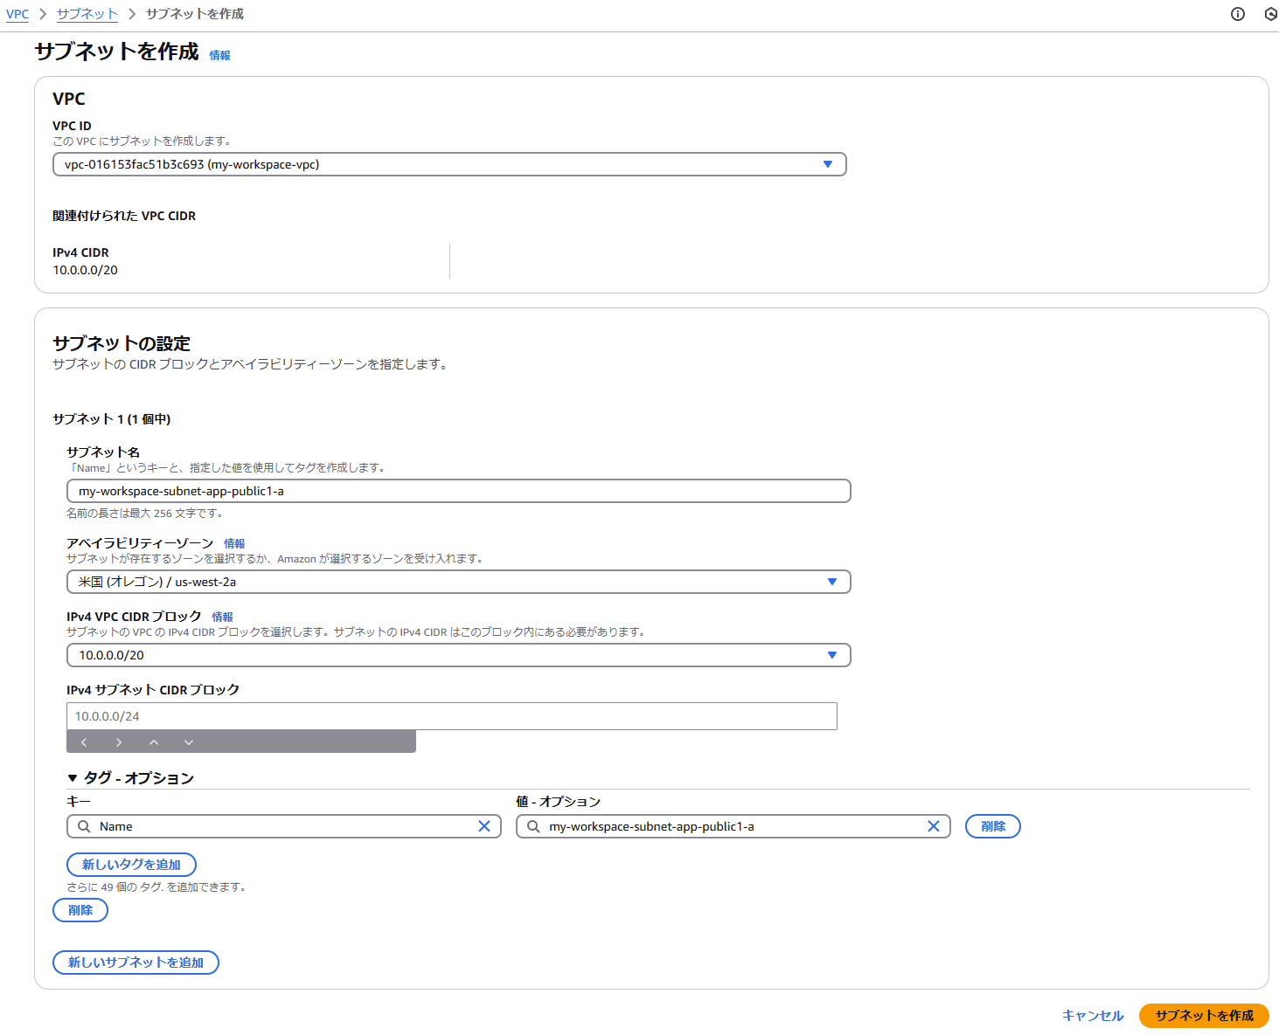
VPCとSubnet
１．VPCを作成
 | 作成例 |  | ※手順は、10.0.0.20で設定
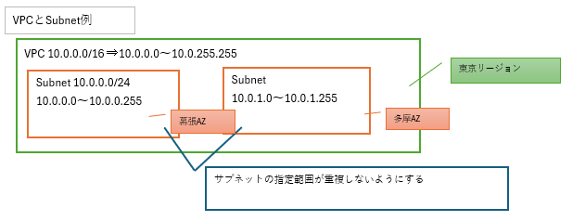

 | 1.1 VPC内で使用するIPアドレスの範囲を設定

 |  | 初回（未作成）でも、１つのみ作成されている
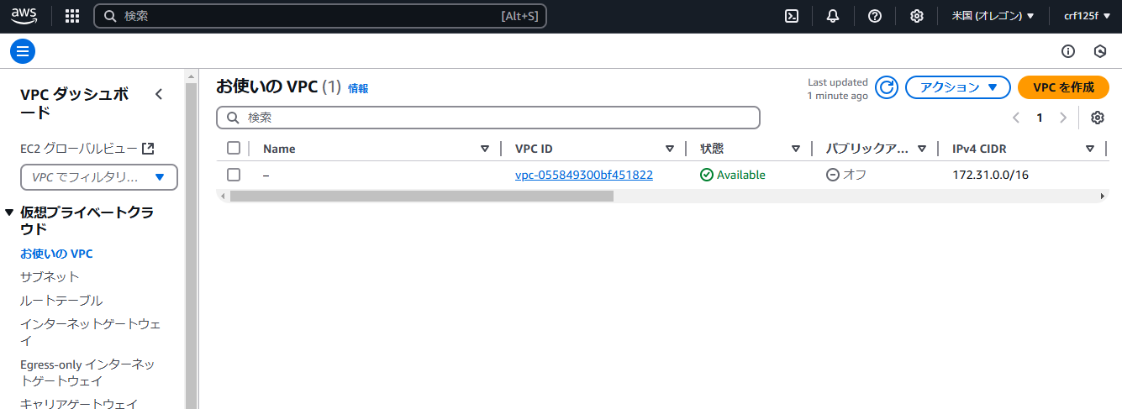

 |  | VPC作成
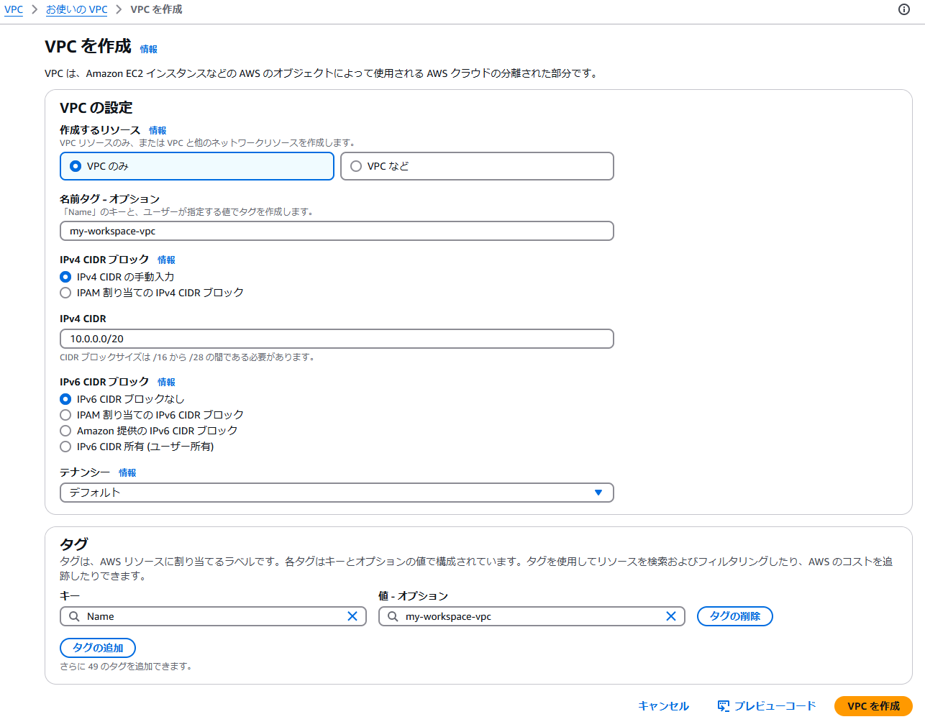

学習用途なので、などを選択した場合は一括で作成される

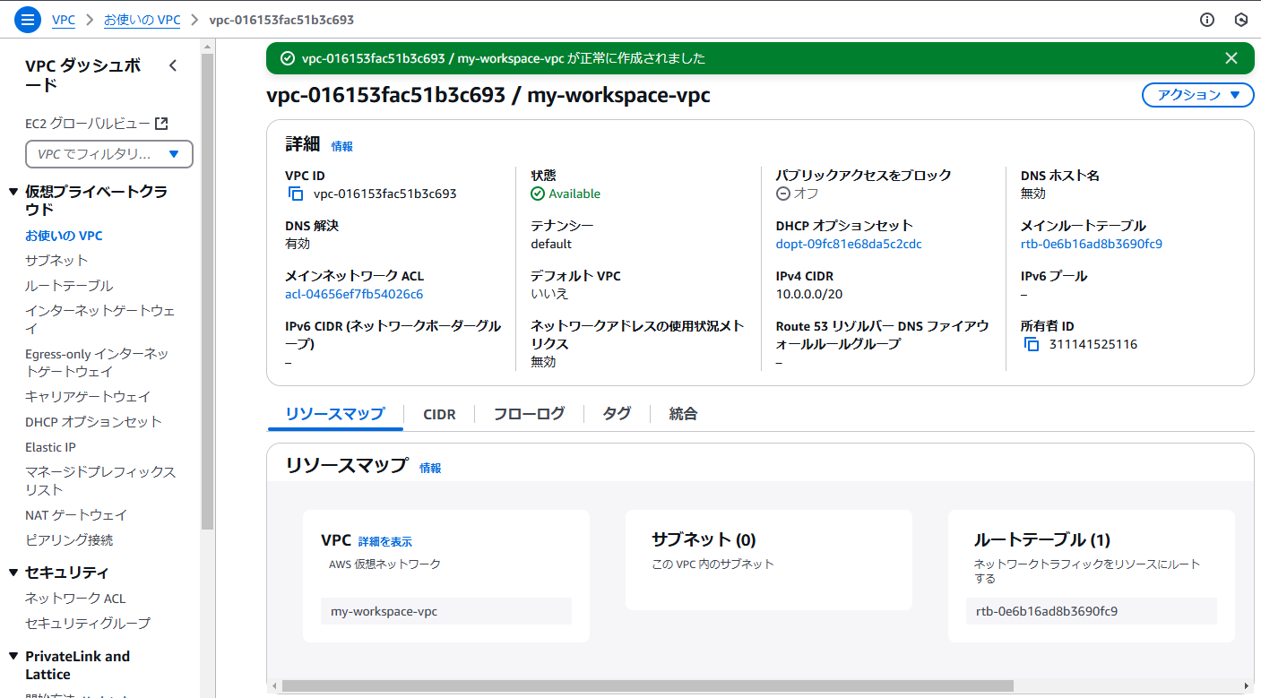

 |  | Subnet作成

2．ルートテーブル
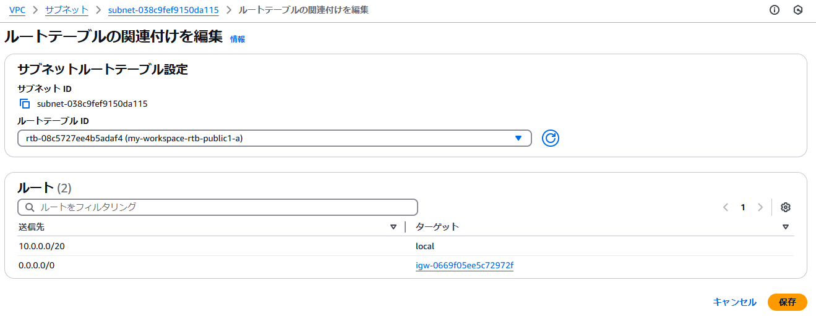
ルートテーブルの設定
 | ※先に作成したVPNの各Subnetに対してルートテーブルを設定する
 | private,publicの２つルートテーブルを作成
 | インターネットゲートウェイを作成して、VPCにアタッチして、パブリックルートテーブルにも設定する。
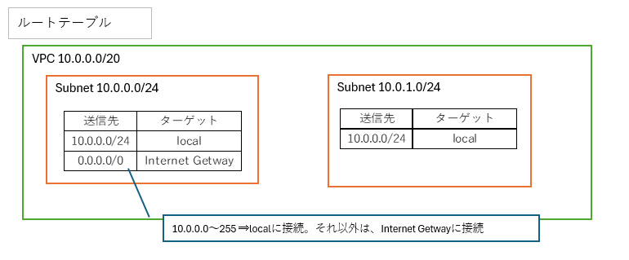

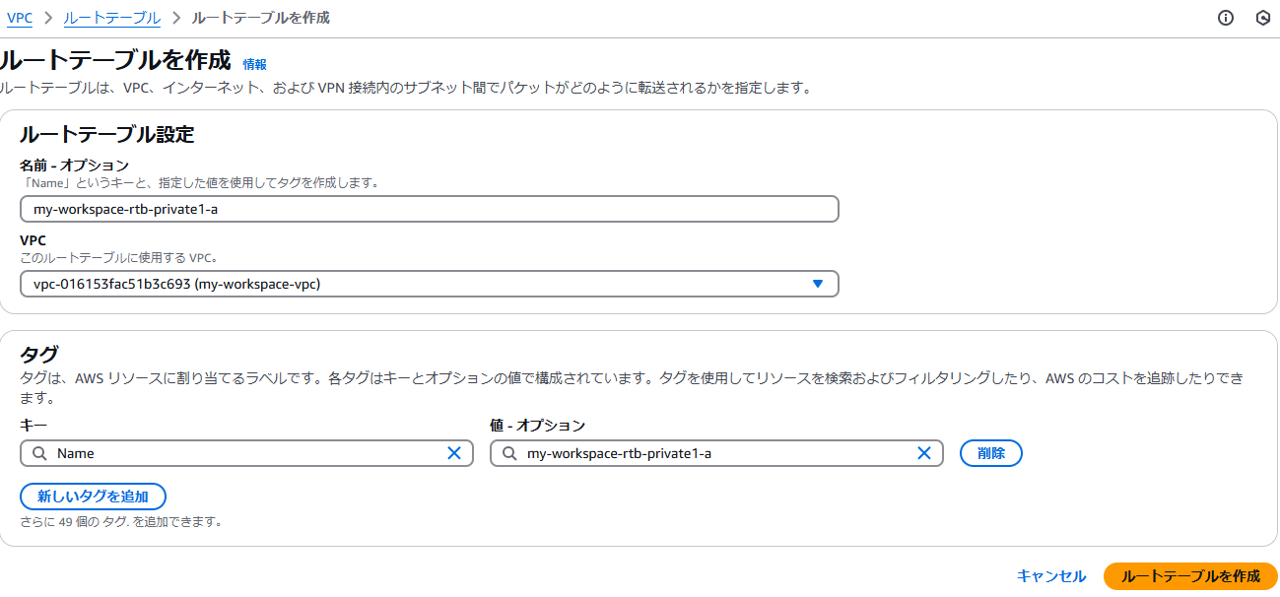

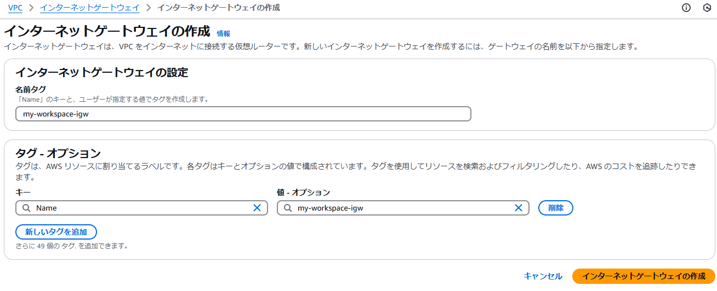
 | インターネットゲートウェイ作成

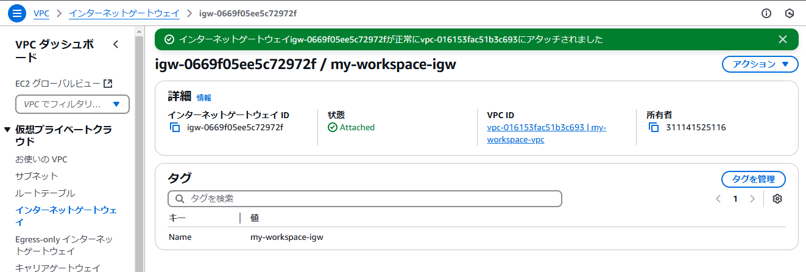

 |  | ルートテーブルにインターネットゲートウェイを設定
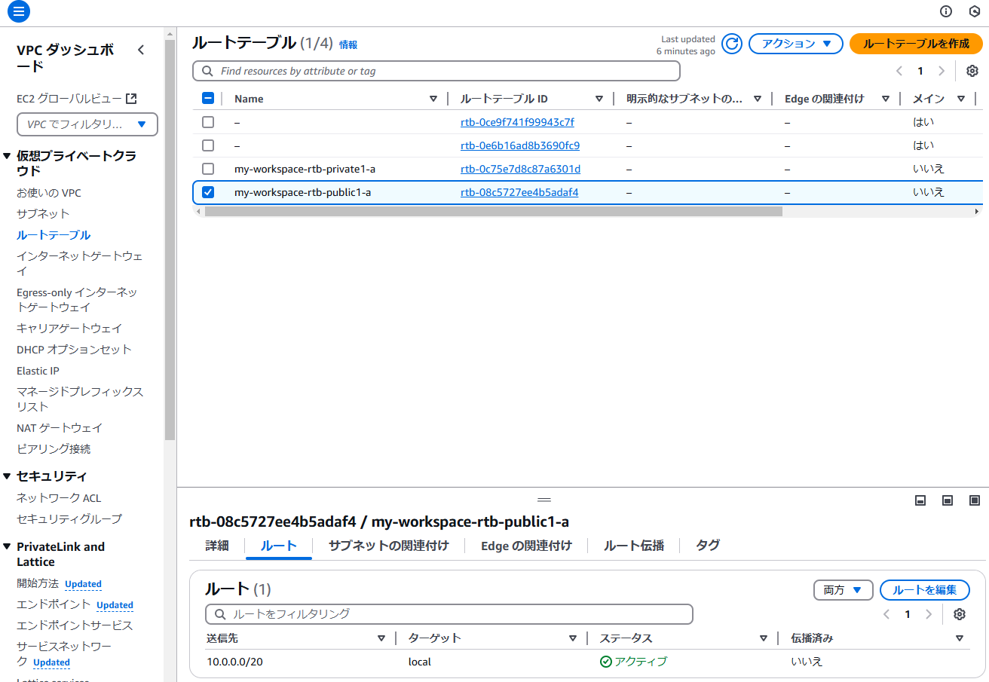

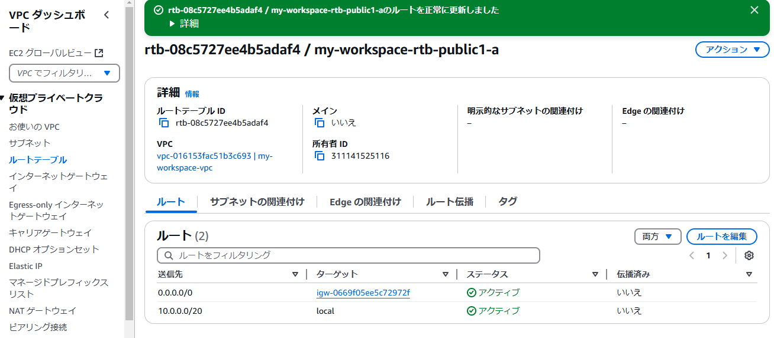

 |  | ルートテーブルをサブネットに設定
 |  |  | Private
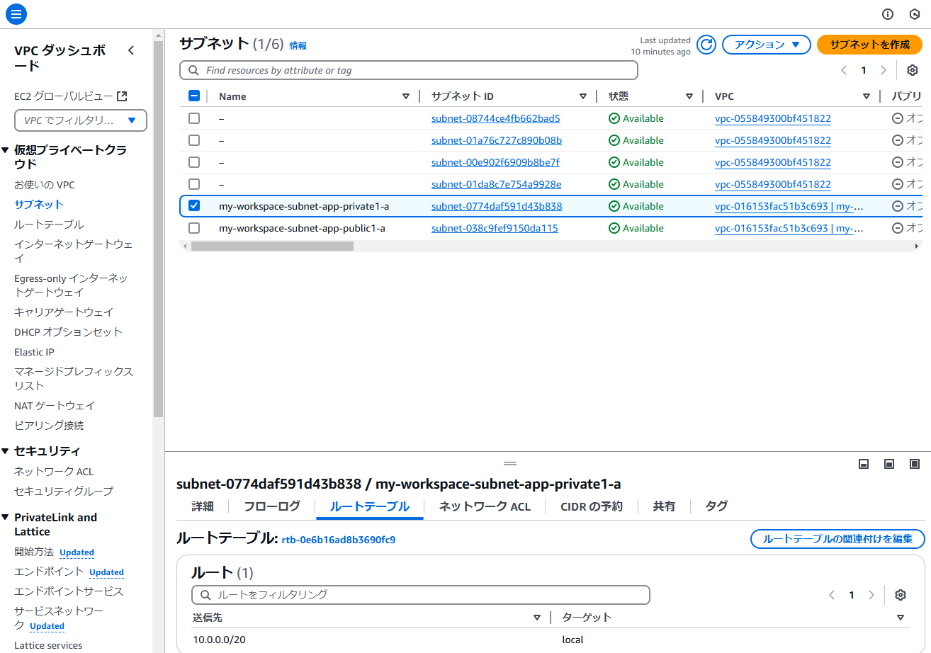



 |  |  | Public

